データ
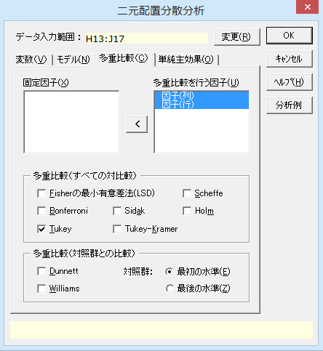
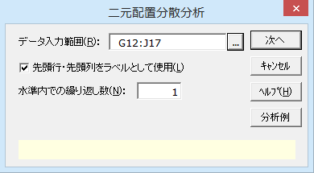
成長ホルモン刺激剤の効果
表1
ブロック | 体重(g)
1 | 30 | 32 | 32
2 | 37 | 38 | 38
3 | 40 | 40 | 41
4 | 45 | 46 | 46
5 | 48 | 48 | 48

表2 |  |  |  | 表3
 | 薬剤1 | 薬剤2 | 薬剤3 |  | 薬剤1 | 薬剤2 | 薬剤3
ブロック1 | 9.48 | 9.24 | 8.66 | ブロック1 | 0.48 | 0.24 | -0.34
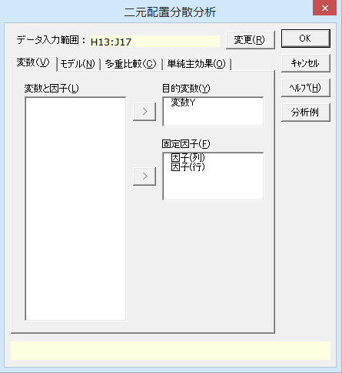
ブロック2 | 9.52 | 9.95 | 8.50 | ブロック2 | 0.52 | 0.95 | -0.50
ブロック3 | 9.32 | 9.20 | 8.76 | ブロック3 | 0.32 | 0.20 | -0.24
ブロック4 | 9.98 | 9.68 | 9.11 | ブロック4 | 0.98 | 0.68 | 0.11
ブロック5 | 10.00 | 9.94 | 9.75 | ブロック5 | 1.00 | 0.94 | 0.75

出典：「新版 医学への統計学」（朝倉書店）

結果
二元配置分散分析

出力内容
基本統計量
等分散性の検定
分散分析表
多重比較検定

基本統計量
目的変数 | モデル | 因子(列) | 因子(行) | n | 平 均 | 標準偏差(SD) | 平均-SD | 平均+SD | 標準誤差(SE) | 平均-SE | 平均+SE
変数Y | 因子(列) | 薬剤1 |  | 5 | 0.660 | 0.310 | 0.350 | 0.970 | 0.139 | 0.521 | 0.799
 |  | 薬剤2 |  | 5 | 0.602 | 0.365 | 0.237 | 0.967 | 0.163 | 0.439 | 0.765
 |  | 薬剤3 |  | 5 | -0.044 | 0.497 | -0.541 | 0.453 | 0.222 | -0.266 | 0.178
 | 因子(行) |  | ブロック1 | 3 | 0.127 | 0.422 | -0.295 | 0.548 | 0.243 | -0.117 | 0.370
 |  |  | ブロック2 | 3 | 0.323 | 0.745 | -0.421 | 1.068 | 0.430 | -0.107 | 0.753
 |  |  | ブロック3 | 3 | 0.093 | 0.295 | -0.202 | 0.388 | 0.170 | -0.077 | 0.264
 |  |  | ブロック4 | 3 | 0.590 | 0.442 | 0.148 | 1.032 | 0.255 | 0.335 | 0.845
 |  |  | ブロック5 | 3 | 0.897 | 0.131 | 0.766 | 1.027 | 0.075 | 0.821 | 0.972

各水準の平均値 【 因子(列) 】

各水準の平均値 【 因子(行) 】

等分散性の検定
 | ルビーン検定
目的変数 | F 値 | 自由度1 | 自由度2 | P 値
変数Y | ※ 繰り返しがないため計算できません。

分散分析表
因 子 | TypeⅢ平方和 | 自由度 | 平均平方 | F 値 | P 値 | *：P<0.05 **：P<0.01
因子(列) | 1.5272 | 2 | 0.7636 | 11.3944 | 0.0046 | **
因子(行) | 1.3717 | 4 | 0.3429 | 5.1172 | 0.0242 | *
誤差 | 0.5361 | 8 | 0.0670
全体 | 3.4350 | 14

多重比較検定
因 子 | 目的変数 | 手法 | 水準1 | 水準2 | 平均1 | 平均2 | 差 | 標準誤差 | 統計量 | P 値 | *：P<0.05 **：P<0.01
因子(列) | 変数Y | Tukey | 薬剤1 | 薬剤2 | 0.6600 | 0.6020 | 0.0580 | 0.1637 | 0.3543 | 0.9337
 |  |  | 薬剤1 | 薬剤3 | 0.6600 | -0.0440 | 0.7040 | 0.1637 | 4.2999 | 0.0065 | **
 |  |  | 薬剤2 | 薬剤3 | 0.6020 | -0.0440 | 0.6460 | 0.1637 | 3.9457 | 0.0106 | *
因子(行) | 変数Y | Tukey | ブロック1 | ブロック2 | 0.1267 | 0.3233 | 0.1967 | 0.2114 | 0.9305 | 0.8775
 |  |  | ブロック1 | ブロック3 | 0.1267 | 0.0933 | 0.0333 | 0.2114 | 0.1577 | 0.9998
 |  |  | ブロック1 | ブロック4 | 0.1267 | 0.5900 | 0.4633 | 0.2114 | 2.1921 | 0.2726
 |  |  | ブロック1 | ブロック5 | 0.1267 | 0.8967 | 0.7700 | 0.2114 | 3.6430 | 0.0387 | *
 |  |  | ブロック2 | ブロック3 | 0.3233 | 0.0933 | 0.2300 | 0.2114 | 1.0882 | 0.8081
 |  |  | ブロック2 | ブロック4 | 0.3233 | 0.5900 | 0.2667 | 0.2114 | 1.2616 | 0.7195
 |  |  | ブロック2 | ブロック5 | 0.3233 | 0.8967 | 0.5733 | 0.2114 | 2.7125 | 0.1377
 |  |  | ブロック3 | ブロック4 | 0.0933 | 0.5900 | 0.4967 | 0.2114 | 2.3498 | 0.2229
 |  |  | ブロック3 | ブロック5 | 0.0933 | 0.8967 | 0.8033 | 0.2114 | 3.8007 | 0.0314 | *
 |  |  | ブロック4 | ブロック5 | 0.5900 | 0.8967 | 0.3067 | 0.2114 | 1.4509 | 0.6163

